ショットー１
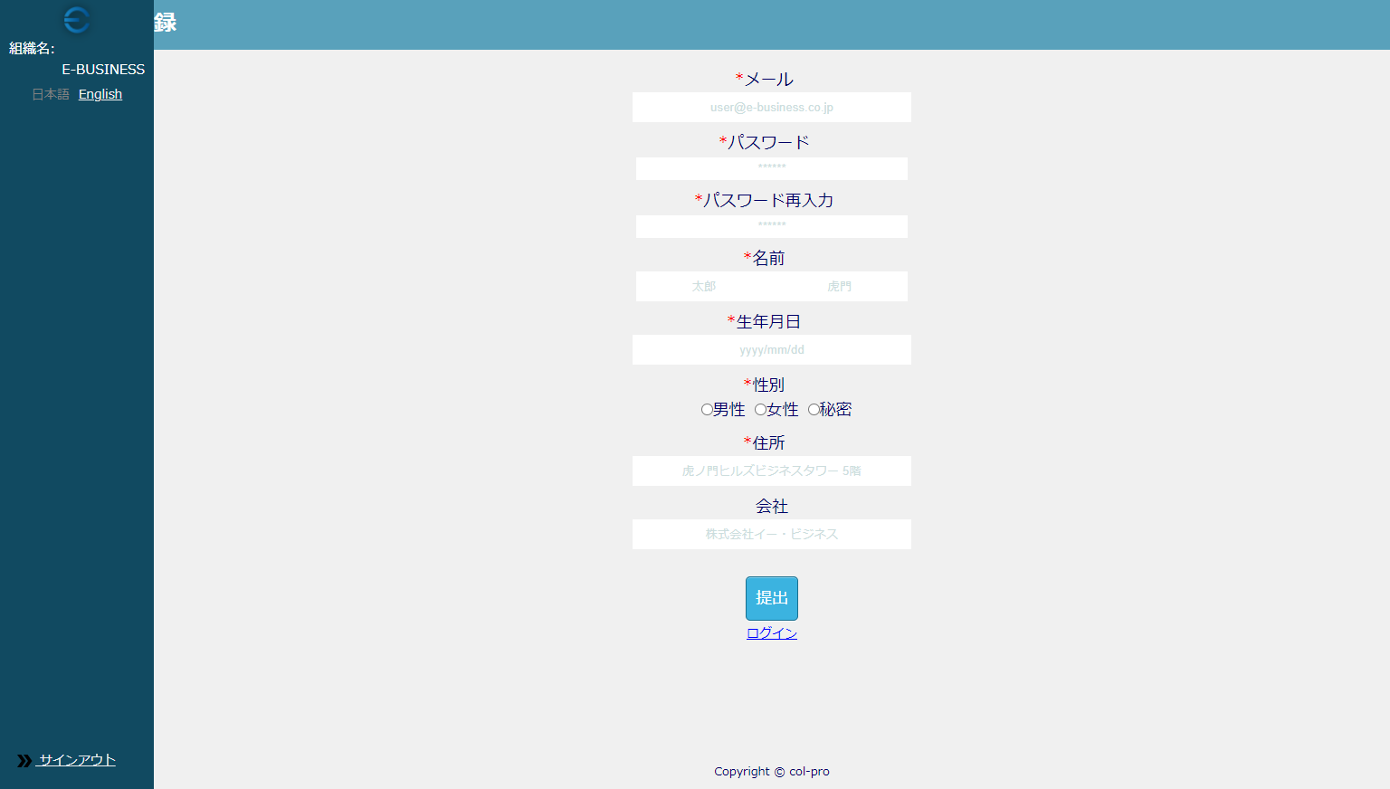

画面が崩れており表示されているのか確認できない

